mix_spark_Streaming
kafka
topic
竞标log
topic
曝光log
topic
点击log
topic
到达log
logconf.xml
Spark Streaming
MIX
①、MAP:
扩充字段变为db表的结构，外加一个rowkey[维度组合+YMDH_0/1]
字段
②、groupbykey:
按rowkey做分组
①、MAP:
扩充字段变为db表的结构，外加一个rowkey[维度组合+YMDH_0/1]
字段
②、groupbykey:
按rowkey做分组
①、MAP:
扩充字段变为db表的结构，外加一个rowkey[维度组合+YMDH_0/1]
字段
②、groupbykey:
按rowkey做分组
①、MAP:
扩充字段变为db表的结构，外加一个rowkey[维度组合+YMDH_0/1]
字段
②、groupbykey:
按rowkey做分组
kafka
topic
merge
①、MAP:
聚合运算
①、MAP:
聚合运算
①、MAP:
聚合运算
①、MAP:
聚合运算
②、groupbykey:
按rowkey做分组
①、MAP:
合并同维度数据
MYSQL DB

HDFS文件监控数据流程
BaseFolderMap(是内存中的一张基本路径树) |  |  |  |  | scanModifyFolderMap(扫描到的有变更的文件夹以及对应的文件列表)
k/v | key | value |  |  | k/v | key | value
字段名 | hdfsPath | modifyTime | fileList_hashcode | fileList | 字段名 | hdfsPath | fileList
类型 | String | Long | Int | ArrayList | 类型 | String | ArrayList
备注 | /tmp/test | 文件夹修改时间 | 本目录下文件名列表取hash | 本目录下文件名列表 | 备注 | /tmp/test | 本目录下文件名列表

fileScanner
对传入的HDFS路径进行遍历
NULL：
说明是新增目录的文件列表，需要做下记处理:
2、根据文列表压入scanModifyFolderMap和queue队列，供本线程外线程操作。
3、插入BaseFolderMap一条新k/v数据集。
isFolder ？
is Equal ?
相等：
说明本目录下文件没有增减，不任何处理。
不相等：
说明本目录下文件有增减,需要做如下处理:
1、轮循本目录下的所有文件与BaseFolderMap的value.fileList做比兑。
2、根据轮循比兑结果将新增文件压入scanModifyFolderMap和queue队列，供本线程外线程操作。
3、替换BaseFolderMap的value.fileList
是文件夹：
将传入的HDFSpath做为key从内存文件树中取值
baseFolderMap.getOrElse(hdfsPath.toString(), null)
is Null?
非NULL：
说明baseFolderMap中已有此路径的信息，不是新增文件夹。在此不做任何处理。
NULL：
是新增文件，递归扫描
是文件：
将本目录下的所有文件,不含子目录文件、子目录，装入list，将本目录做为key从内存文件树中取值
baseFolderMap.getOrElse(hdfsPath.toString(), null)
is Null?
非NULL：
并将其文件名拼接拧成hashcode
BaseFolderMap
init
folderMonitor
1、调用gcBaseFolderMap，清理内存中实际HDFS中不存在的路径。(文件夹的减操作)
2、遍历BaseFolderMap的key，取对应的value.modifyTime跟实际的文件夹修改时间做对比，不相等说明有变更，把key(也就间hdfs文件夹路径名)传入[fileScanner]操做。
gcBaseFolderMap:
轮询BaseFolderMap，各key探测是否此文件夹在HDFS上还存在，若不存在则从BaseFolderMap中移除。

HDFS文件增减监控功能
输入:HDFS目录路径，自定义列表队列
可获取:
①该目录下的文件树
②新增文件列表
③新增文件列表压入列表队列

spark处理日志分析
Main

xmlProperiesAnalysis
1、解析：conf/logbatchconf.xml
2、返回属性MAP:
①properiesMap:应用程序 properies 配置
②HDFSfilePathMap:输入日志文件类型以及路径(HDFS)配置
③dbSourceMap:db(mysql) 驱动配置
④logStructMap：log 日志属性配置
⑤tablesDefMap：mysql表定义配置

historyRddAnalysis
1、遍历指定的本地存放log
的文件夹，找出最新的历史记录文件，并将其拧成hash树。

已执行处理的数据文件列表
del_Hdfs_NotExist
1、遍历拧成的文件结构hash树，将其已经不存在的文件夹以及路径从hash树中移除。

遍历HDFSfilePathMap，多线程启动对HDFS文件增减功能监控.

<input>
<topicLogType>bid</topicLogType>
<appClass>com.asiainfo.mix.spark.impl.BidAnalysis</appClass>
<loopInterval>2000</loopInterval>
<dir>/sparktest/bidinput</dir>
</input>
......
<input>
<topicLogType>expose</topicLogType>
<appClass>com.asiainfo.mix.spark.impl.ExposeAnalysis</appClass>
<loopInterval>2000</loopInterval>
<dir>/sparktest/exposeinput</dir>
</input>

循环

HDFSfilePathMap

QUEUE
RRD执行计划
RRD执行计划
开启RDD封装线程
MAP
新增文件名队列
日志类型
新增文件名
开启HDFS文件增减监控线程
开启RDD封装线程
MAP
新增文件名队列
日志类型
新增文件名
开启RDD封装线程
MAP
新增文件名队列
日志类型
新增文件名
RRD执行计划
RRD执行计划
RRD执行计划
RRD执行计划
RRD执行计划
RRD执行计划
开启HDFS文件增减监控线程
开启HDFS文件增减监控线程

输出日志:新增文件列表

输出日志:新增文件列表
join RDD的个数有上限设定

输出日志:新增文件列表

merge处理，更新mysql数据库计划
union操作:
每次最多取出[unionRDD_count]个(配置文件参数)做union操作

运行完成写入历史记录日志
提交job

循环

spark应用层监控处理流程
启动命令:
nohup java -cp /data1/mix_spark/spark_log/conf/:spark-assembly-1.1.0-SNAPSHOT-hadoop2.3.0-cdh5.0.0.jar:streaming-log-0.0.1-SNAPSHOT-jar-with-dependencies.jar com.asiainfo.spark.stream.report.LogReports report 5000 /data1/mix_spark/spark_log/logs /spark_log/sparkScanReport & 参数介绍:
report ：kafka监控topic
5000 :每个HDFS监控记录文件存放的条件
/data1/mix_spark/spark_log/logs :监控记录文件存放HDFS的路径。
/spark_log/sparkScanReport ：未满5000条，缓存中的记录临时存放路径。

代码中的用法:
// param（［kafka brokers］，［监控系统所占用的topic名称］，［所监控的topic］，［监控日志所用分隔符］）
val reportEnv: Seq[String] = Seq(kafaMap("brokers"), "report", thistopic, "%")
在执行计划中追加方法:
mapPartitions(LogReportUtil.monitor(_, reportEnv, Seq(监控消息一览表...)))
例如:
mapPartitions(LogReportUtil.monitor(_, reportEnv, Seq(classname, "3-groupByKey_map_after")))

main
LogReports
1、启动监控信息写线程
2、启动HDFS通信线程
3、接收从kafka-TOPIC收到的信息，押入队列
LogReportsAnalysis
监控信息写功能:
从[监控信息队列]中take信息,编辑消息，写入本地磁盘。
1、在消息的最后追加【workNode's 机器名和接收消息时间】
2、缓存数据落地:当数据条数据不到一个HDFS文件时，地部分数据落地显示。
3、满足一个HDFS记录数文件时，把把此文件全路径压入到HDFS文件队列
监控信息队列
HDFS文件队列
SaveHdfsFile
HDFS通信功能:
从[HDFS文件队列]中取出文件名，上传HDFS，上传失败重新压入[HDFS文件队列]
主线程
启动监控信息写线程线程
HDFS通信线程

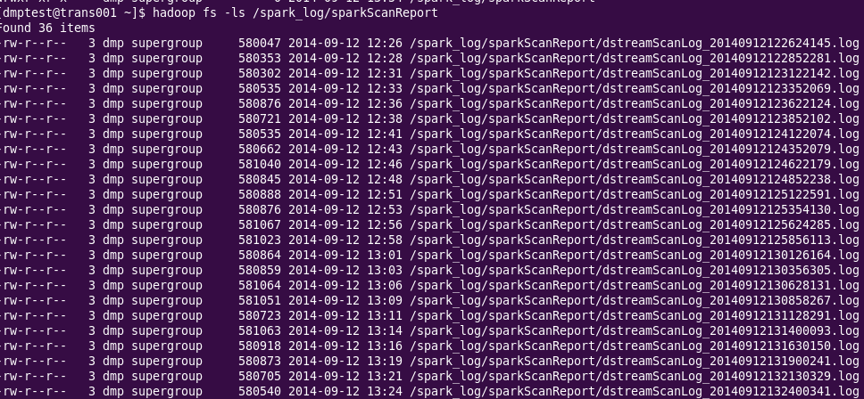

监控文件上传HDFS，每个文件保存5000条记录

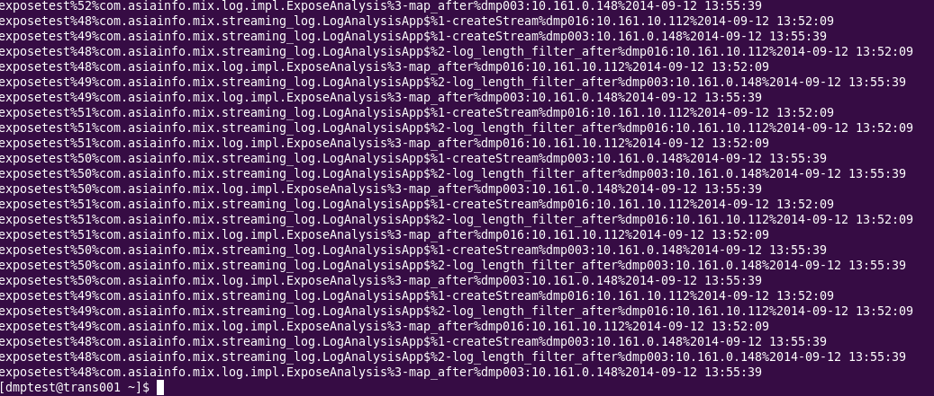

监控文件内容

